予備自衛官制度の概要
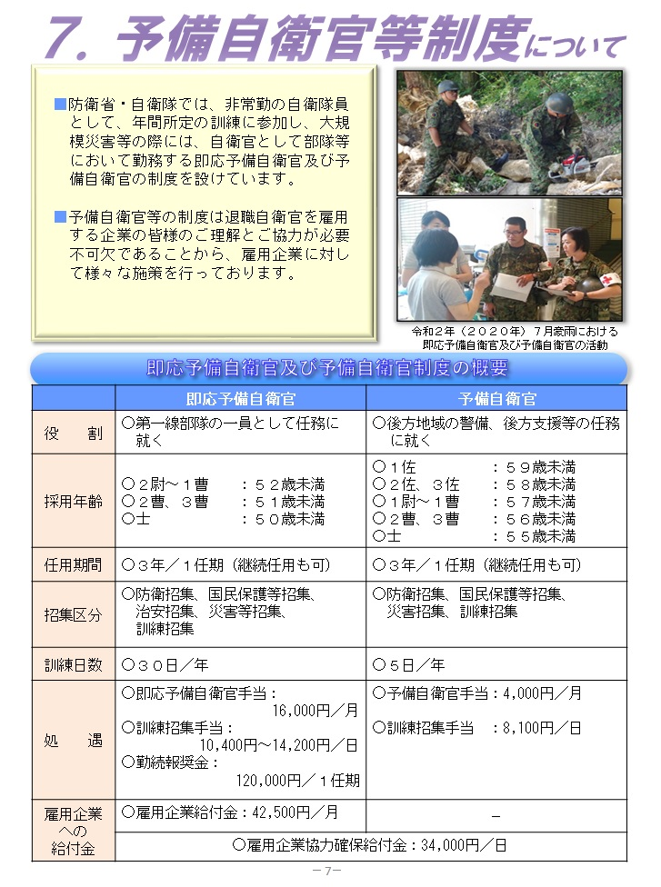
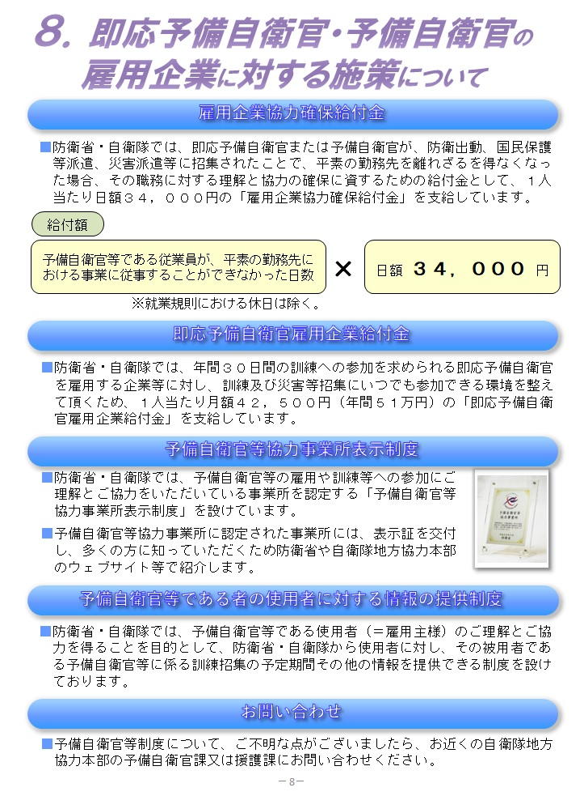

R５求人票原紙（定年制）
【 定年制 】
５５歳前後と６０歳（音楽と警務職種の隊員）で定年退職をする幹部自衛官及び准曹の自衛官に対する求人はこちらのフォーマットで作成をしてください。
左の 「○」線上 で右クリックし、
「コピー」して 必要な箇所に
「貼り付け」て、使用ください
（注） 高年齢者雇用安定法の改正により、１６．１２．１から、
募集及び採用にあたって、「止むを得ない理由により年齢制限」をする場合には
その個別具体的な理由を書面で提示するように義務付けられました。
（注）平成２９年度から、予備自衛官制度に関する確認欄（最下欄）が設定されました。

 |  |  |  |  |  |  | 定年制 | 求 人 票 | 紹 介 期 限 |  |  |  | 紹 介 所 専 用 整 理 欄 |  |  |  |  |  |  |  |  |  |  |  |  |  |  |  |  |  | 受付機関整理欄

 |  |  |  |  |  |  |  |  |  | 年 | 月 | 日 | Ａ Ｂ Ｃ Ｄ |  | 受理番号 |  |  |  | 受理年月日 |  |  |  |  |  |  | 産業分類番号 |  |  | 職業分類番号 |  | 番号 | 定―
 |  |  |  |  |  |  | 任期制 | 退職自衛官広島無料職業紹介所
 |  |  |  |  |  |  |  |  |  |  |  |  |  |  |  | ―

［個人情報苦情及び相談窓口］一般財団法人自衛隊援護協会 事務局総務課（03‐5227‐5400） | ては、左記にご連絡ください。遅滞なく回答いたします。 | はありません。なお、所定の項目にご記入いただけない場合には、適切な対応ができない場合があります。開示対象個人情報につい | 場合があります。求職者への提供、本人の同意がある場合又は法令に基づく場合を除き、取得した個人情報を第三者に提供すること | ご記入いただいた個人情報は、求人者に適切な人材を紹介するために利用いたします。上記利用目的達成のため一部業務を委託する | ［個人情報のお取扱いについて］個人情報保護管理者 事務局長
 |  |  |  |  |  | （ふりがな） |  |  |  |  |  |  | 就 業 時 間 | 就業時間 |  |  | 交代制 |  |  |  |  |  |  |  | 雇用期間 |  | 定め有 | （ |  | ）月
 |  |  |  |  |  |  |  |  |  |  |  |  |  |  |  |  |  | ① |  | 時 | 分 | ～ | 時 | 分
...

求人票記入例
【 任期制 】
20歳台前半～３０歳台半ばで任期満了退職をする自衛官に対する求人はこちらのフォーマットで作成をしてください。
左の 「○」線上 で右クリックし、
「コピー」して 必要な箇所に
「貼り付け」て、使用ください
（注） 高年齢者雇用安定法の改正により、１６．１２．１から、
募集及び採用にあたって、「止むを得ない理由により年齢制限」をする場合には
その個別具体的な理由を書面で提示するように義務付けられました。
（注）平成２９年度から、予備自衛官制度に関する確認欄（最下欄）が設定されました。

・ 有期雇用契約 の場合は「定め有」
に✓をし、期間及び更新の「有・
無」の該当に〇を付けて下さい。
・正社員の登用の有無についても該当する方に○を付けてください。
・ 正社員雇用で定年まで雇用が継続する場合は
「定め無」に✓をして下さい。
 |  |  |  |  |  |  |  |  | 定年制 |  |  | 求 人 票 |  |  |  |  |  |  |  |  |  |  |  |  |  |  | 紹 介 期 限 |  |  |  |  |  |  |  | 紹 介 所 専 用 整 理 欄 |  |  |  |  |  |  |  |  |  |  |  |  |  |  |  |  |  |  |  |  |  |  |  |  |  |  |  |  |  |  |  |  |  |  |  |  |  |  |  |  |  |  |  |  |  |  |  |  |  |  | 受付機関整理欄

工場や警備など交代制勤務を採用している場合はこちらにシフト時間を記入してください。
 |  |  |  |  |  |  |  |  |  |  |  |  |  |  |  |  |  |  |  |  |  |  |  |  |  |  | 年 月 日 |  |  |  |  |  |  |  | Ａ Ｂ Ｃ Ｄ |  |  |  |  |  | 受理番号 |  |  |  |  |  |  |  |  |  |  |  |  | 受理年月日 |  |  |  |  |  |  |  |  |  |  |  |  | 産業分類番号 |  |  |  |  |  |  |  |  |  | 職業分類番号 |  |  |  |  |  |  |  |  | 番号 | 任ー
 |  |  |  |  |  |  |  |  | 任期制 |  |  | 退職自衛官広島無料職業紹介所

［個人情報苦情及び相談窓口］一般財団法人自衛隊援護協会 事務局総務課（03‐5227‐5400） | ては、左記にご連絡ください。遅滞なく回答いたします。 | はありません。なお、所定の項目にご記入いただけない場合には、適切な対応ができない場合があります。開示対象個人情報につい | 場合があります。求職者への提供、本人の同意がある場合又は法令に基づく場合を除き、取得した個人情報を第三者に提供すること | ご記入いただいた個人情報は、求人者に適切な人材を紹介するために利用いたします。上記利用目的達成のため一部業務を委託する | ［個人情報のお取扱いについて］個人情報保護管理者 事務局長
 |  |  |  |  |  |  | （ふりがな） |  |  | カガワシステムカブシキガイシャ |  |  |  |  |  |  |  |  |  |  |  |  |  |  |  |  |  |  |  |  |  |  |  |  | 就 業 時 間 | 就業時間 |  |  |  |  |  |  |  |  |  |  |  | 交代制 |  |  |  |  |  |  |  |  |  |  |  |  |  |  |  |  | 雇用期間 |  |  | 定め有 |  |  |  |  |  |  |  | （ |  |  |  |  | ）月
 |  |  |  |  |  |  |  |  |  |  |  |  |  |  |  |  |  |  |  |  |  |  |  |  |  |  |  |  |  |  |  |  |  |  |  |  |  |  |  |  |  |  |  |  |  |  |  |  |  |  |  | ① |  |  | 時 |  |  | 分 |  | ～ |  |  | 時 | 分
 |  |  |  |  |  |  |  |  |  |  |  |  |  |  |  |  |  |  |  |  |  |  |  |  |  |  |  |  |  |  |  |  |  |  |  |  |  | 8 | 時 |  |  | 30 |  | 分から
 |  |  |  |  |  |  | 事業所名 |  |  | 香川システム株式会社 |  |  |  |  |  |  |  |  |  |  |  |  |  |  |  |  |  |  |  |  |  |  |  |  |  |  |  |  |  |  |  |  |  |  |  |  |  |  |  |  |  |  |  |  |  |  |  |  |  |  |  |  |  |  |  |  |  |  |  |  |  |  |  |  |  |  |  |  |  |  |  |  |  |  |  | 機 関 名 | 香 川
・ 従事する仕事の具体的内容を表す職種名を記入して下さい。
（運転手、事務職、営業、整備職 等）
・ 同一人が、いろいろ仕事を兼ねる場合は主たるものから記入して下さい。
 |  |  |  |  |  |  |  |  |  |  |  |  |  |  |  |  |  |  |  |  |  |  |  |  |  |  |  |  |  |  |  |  |  |  |  |  |  |  |  |  |  |  |  |  |  |  |  |  |  |  |  |  |  |  |  |  |  |  |  |  |  |  |  |  |  |  |  | ・更新の有無

 |  |  |  |  |  | （記入上の注意）太線枠内を記入してください。 |  |  |  |  |  |  |  |  |  |  |  |  |  |  |  |  |  |  |  |  |  |  |  |  |  |  |  |  |  |  |  |  |  |  |  |  |  |  |  |  |  |  |  |  |  | ② |  |  | 時 |  |  | 分 |  | ～ |  |  | 時 | 分
 |  |  |  |  |  |  |  |  |  |  |  |  |  |  |  |  |  |  |  |  |  |  |  |  |  |  |  |  |  |  |  |  |  |  |  |  |  | 17 | 時 |  |  | 30 |  | 分まで |  |  |  |  |  |  |  |  |  |  |  |  |  |  |  |  |  |  |  |  |  |  |  |  | ・有 |  |  | （ |  | 条件有 |  |  | ・ |  |  | 原則更新）
 |  |  |  |  |  |  | 代表者 氏 名 |  |  | 代表取締役社長 讃岐 一太郎

 |  |  |  |  |  |  |  |  |  |  |  |  |  |  |  |  |  |  |  |  |  |  |  |  |  |  |  |  |  |  |  |  |  |  |  |  |  |  |  |  |  |  |  |  |  |  |  |  |  |  |  |  |  |  |  |  |  |  |  |  |  |  |  |  |  |  |  |  | ・無
 |  |  |  |  |  |  |  |  |  |  |  |  |  |  |  |  |  |  |  |  |  |  |  |  |  |  |  |  |  |  |  |  |  |  |  |  | ※シフト制の場合 |  |  |  |  |  |  |  |  |  |  |  |  |  |  | ③ |  |  | 時 |  |  | 分 |  | ～ |  |  | 時 | 分
 |  |  |  |  |  |  |  |  |  |  |  |  |  |  |  |  |  |  |  |  |  |  |  |  |  |  |  |  |  |  |  |  |  |  |  |  |  |  |  |  |  |  |  |  |  |  |  |  |  |  |  |  |  |  |  |  |  |  |  |  |  |  |  |  |  |  |  |  |  |  |  |  |  |  |  |  |  |  |  |  |  |  |  |  |  |  | 地本 |  | ・ | 陸 | ・ | 海 | ・空
 |  |  |  |  |  |  |  |  |  |  |  |  |  |  |  |  |  |  |  |  |  |  |  |  |  |  |  |  |  |  |  |  |  |  |  |  |  |  |  |  |  |  |  |  |  |  |  | 有 |  |  |  |  |  |  |  |  |  |  |  |  |  |  |  |  |  |  |  | ・雇用期間経過後に正社員
 |  |  |  |  |  |  |  |  |  |  |  |  |  |  |  |  |  |  |  |  |  |  |  |  |  |  |  |  |  |  |  |  |  |  |  |  | ( | この間の |  |  |  |  |  | 時間 |  |  | )
 |  |  |  |  |  |  | 所在地 |  |  | 〒 | 760 |  | － |  | 0019 |  |  |  |  |  |  |  |  |  |  |  |  |  |  |  |  |  |  |  |  |  |  |  |  |  |  |  |  |  |  |  |  |  |  |  |  |  |  |  |  |  |  |  |  |  |  |  |  |  |  |  |  | （期間の定め無）登用の
 |  |  |  |  |  |  |  |  |  |  |  |  |  |  |  |  |  |  |  |  |  |  |  |  |  |  |  |  |  |  |  |  |  |  |  |  |  |  |  |  |  |  |  |  |  |  |  |  |  |  | 特記事項
 |  |  |  |  |  |  |  |  |  |  |  |  |  |  |  |  |  |  |  |  |  |  |  |  |  |  |  |  |  |  |  |  |  |  |  |  | ※変形労働時間制の場合 |  |  |  |  |  |  |  |  |  |  | ・ |  |  |  |  |  |  |  |  |  |  |  |  |  |  |  |  |  |  |  |  |  | 可能性： |  |  |  |  |  | （ |  | 有 ・ |  |  |  | 無 ）
１ 基本給(a) ＜月額で表記＞
最低額と最高額をそれぞれ記入します。
日給制、時間給制の場合は平均の月額を記載し、黄色のスペースに「時給：○○円」「日給：○○○○円」と金額が分かるように記載してください。
２ 「定額的に支払われる「ｂ手当」は毎月必ず支払われる手当の種類と金額を記載してください。皆勤手当て等、条件が満たされない時は支給されない手当については「個人の状態に応じて支払われる賃金」に記載をしてください。
（例）皆勤手当・精勤手当・宿直手当など
 |  |  |  |  |  |  |  |  |  | 香川県高松市サンポート123-456
...
 |  |  |  |  |  |  |  |  |  |  |  |  |  |  |  |  |  |  |  |  |  |  |  |  |  |  |  |  |  |  |  |  |  |  |  | 休日
 |  |  |  |  |  |  |  |  |  |  |  |  |  |  |  |  |  |  |  | ☎ | 087 |  | （ |  | 823 |  |  |  | ） | 9206
...
 |  |  |  |  |  |  | 採用事務 担 当 者 |  |  | 課係名 |  |  |  |  |  |  | 氏名 |  |  |  | 香川 花子 |  |  |  |  |  |  |  |  |  |  |  |  |  |  | 週休２日制
 |  |  |  |  |  |  |  |  |  |  |  |  |  |  |  |  |  |  |  |  |  |  |  |  |  |  |  |  |  |  |  |  |  |  |  |  |  |  |  |  |  |  |  |  |  |  |  |  |  |  |  |  |  |  |  |  |  |  |  |  |  |  |  |  |  |  |  |  |  |  |  |  | 無
 |  |  |  |  |  |  |  |  |  |  |  |  |  |  |  |  |  |  |  |  |  |  |  |  |  |  |  |  |  |  |  |  |  |  |  |  |  |  |  |  |  |  |  |  |  |  |  |  |  |  |  |  |  |  |  |  |  |  |  |  |  |  |  |  |  |  |  |  |  |  |  |  |  |  |  |  |  |  |  |  |  |  | 分

雇用形態
・ 該当するものに必ず〇をして下さい。
・ 正社員以外の場合は、具体的に記載して下さい。
記載例 ： 契約社員、嘱託社員等
注 当初に雇用契約に期間の定めがある場合は、正社員（雇用期間の定めの無い雇用）に登用することが前提の試用期間等の場合でも「正社員以外」に該当します。
 |  |  |  |  |  |  |  |  |  | 人事部採用課 |  |  |  |  |  |  |  |  |  |  |  |  |  |  |  |  |  |  |  |  |  |  |  |  |  | 賃金形態 |  |  |  | 年俸制 |  |  |  | ・ 月給制 |  |  |  |  | ・ 日給制 |  |  |  |  |  |  | ・ 時間給制 |  |  |  |  |  |  | ・ その他（ |  |  |  |  |  |  |  |  |  |  |  |  |  |  |  |  |  |  |  |  | ） |  | 担当者
 |  |  |  |  |  |  |  |  |  |  |  |  |  |  |  |  |  |  |  | ☎ | 087 |  | （ |  | 823 |  |  |  | ） | 9206

 |  |  |  |  |  |  | 職種・年齢等 | 職 種 |  | システムエンジニア |  |  |  |  |  |  |  |  |  |  |  |  |  |  |  | 採用 人員 |  |  |  |  |  |  |  |  |  | 賃金支払 |  |  |  | 毎月 |  |  | 25 |  |  |  |  |  |  | 日 ・ その他 |  |  |  |  |  |  |  |  | 賃金締切日 |  |  |  |  |  |  |  | 毎月 |  |  |  | 末 |  |  |  |  |  |  | 日 ・ その他

固定残業代を採用する場合、名称及び労働時間数（固定残業時間数）と金額を記入してください。
 |  |  |  |  |  |  |  |  |  |  |  |  |  |  |  |  |  |  |  |  |  |  |  |  |  |  |  | 通勤 |  |  |  | 1 |  | 人
 |  |  |  |  |  |  |  | 雇用形態 |  | １ 正社員 |  |  |  | ２ 正社員以外 |  |  |  | （ |  |  |  |  |  | ） |  |  |  |  |  |  |  |  |  |  |  | 毎 月 の 賃 金 （税 込 み） | 定期的に 支払われ る 賃 金 |  |  | ａ基本給＜月額で表記＞ |  |  |  |  |  |  |  |  |  |  |  |  |  |  |  | 時給制、日給制の場合はこちらのスペースにに金額を記入して下さい |  |  |  |  |  |  |  |  |  |  |  |  |  |  |  |  |  |  |  |  |  |  |  |  |  |  |  |  |  |  | （ | ☎ |  |  |  |  |  | ）

 |  |  |  |  |  |  |  |  |  |  |  |  |  |  |  |  |  |  |  |  |  |  |  |  |  |  |  |  |  |  |  |  |  |  |  |  |  |  |  |  |  |  |  |  |  |  | 210,000 |  |  |  |  |  |  |  |  |  | 円～ |  |  |  |  |  |  |  |  |  | 260,000 |  |  |  |  |  |  |  |  |  |  |  | 円
 |  |  |  |  |  |  |  |  |  | １ 派遣・請負でない |  |  |  |  |  |  |  |  |  |  |  |  |  |  |  |  |  |  |  |  |  |  |  |  |  |  |  |  |  |  |  |  |  |  |  |  |  |  |  |  |  |  |  |  |  |  |  |  |  |  |  |  |  |  |  |  |  |  |  |  |  |  |  |  |  |  |  |  |  |  |  |  |  |  |  | 記 事

 |  |  |  |  |  |  |  |  |  | ２ 有期雇用派遣 |  |  |  |  |  | ３ 無期雇用派遣 |  |  |  |  |  |  |  |  |  |  |  |  |  |  |  |  |  |  |  |  |  |  |  | ｂ手当 |  |  |  |  | 地域 |  |  |  |  |  |  | 手当 |  |  | 1,200 |  |  |  |  |  |  |  |  | 円～ |  |  | 6,000 |  |  |  |  |  |  |  |  |  |  |  | 円
 |  |  |  |  |  |  |  |  |  |  |  |  |  |  |  |  |  |  |  |  |  |  |  |  |  |  |  |  |  |  |  |  |  |  |  |  |  |  |  |  |  |  |  |  |  |  |  |  |  |  |  |  |  |  |  |  |  |  |  |  |  |  |  |  |  |  |  |  |  |  |  |  |  |  |  |  |  |  |  |  |  |  |  |  |  | ≪各種休暇≫
 |  |  |  |  |  |  |  |  |  |  |  |  |  |  |  |  |  |  |  |  |  |  |  |  |  |  |  | 住込 |  |  |  |  |  | 人
 |  |  |  |  |  |  |  |  |  | ４ 請負 ※他の事業所で就業する仕事の場合
 |  |  |  |  |  |  |  |  |  |  |  |  |  |  |  |  |  |  |  |  |  |  |  |  |  |  |  |  |  |  |  |  |  |  |  |  |  |  |  |  |  |  |  |  |  |  |  |  |  |  |  | 手当 |  |  |  |  |  |  |  |  |  |  |  | 円～ |  |  |  |  |  |  |  |  |  |  |  |  |  |  | 円
 |  |  |  |  |  |  |  |  |  |  |  |  |  |  |  |  |  |  |  |  |  |  |  |  |  |  |  |  |  |  |  |  |  |  |  |  |  |  |  |  |  |  |  |  |  |  |  |  |  |  |  |  |  |  |  |  |  |  |  |  |  |  |  |  |  |  |  |  |  |  |  |  |  |  |  |  |  |  |  |  |  |  |  |  |  | ・有給休暇 ・夏季休暇 ・年末年始休暇 ・産前産後休暇 ・育児休暇 ・介護休暇、 ・誕生日休暇
 |  |  |  |  |  |  |  | 役 職 名
 |  |  |  |  |  |  |  |  |  |  |  |  |  |  |  |  |  |  |  |  |  |  |  |  |  |  |  |  |  |  |  |  |  |  | 賃
 |  |  |  |  |  |  |  |  |  |  |  |  |  |  |  |  |  |  |  |  |  |  |  |  |  |  |  |  |  |  |  |  |  |  |  |  |  |  |  |  |  |  |  |  |  |  |  |  |  |  |  | 手当 |  |  |  |  |  |  |  |  |  |  |  | 円～ |  |  |  |  |  |  |  |  |  |  |  |  |  |  | 円

 |  |  |  |  |  |  |  | (雇用対策法施行規則第１条の３第１項に該当する場合） ～３５歳まで
...
 |  |  |  |  |  |  |  | 長期勤続によるキャリア形成を図る為（省令３号のイ）

 |  |  |  |  |  |  | 職務内容 | 就業場所
...
確認事項は、シートの「確認事項」をご覧いただきチェックボックスにレ点を入れて下さ。チェックがない場合は登録ができません。
...
 |  |  |  |  |  |  |  | 仕事の内容：

 |  |  |  |  |  |  |  | ・受託ソフトウェア開発 地方公共団体の行政システム、民間企業の基幹システムなど各種システム開発における分析・設計・プログラミング、試行運転等に従事していただきます。 ◎取得支援制度あり ◎顧客先への訪問（社用車使用）あり。
...
 |  |  |  |  |  |  |  |  |  |  |  |  |  |  |  |  |  |  |  |  |  |  |  |  |  |  |  |  |  |  |  |  |  |  |  |  |  |  |  |  |  |  |  |  |  |  |  |  |  |  |  |  |  |  |  |  |  |  |  |  |  |  |  |  |  | （ |  | 日給制：１日/10,000円、固定残業代無し |  |  |  |  |  |  |  |  |  |  |  |  |  |  |  |  | ）
 |  |  |  |  |  |  |  |  |  |  |  |  |  |  |  |  |  |  |  |  |  |  |  |  |  | 労働 組合 |  | 有 |  |  | ・ |  | 無

・ 試用期間がある場合は「有」に〇をし、その期間を記入して下さい。
・ 試用期間中の労働条件を記載して下さい。
・ 労働条件が異なる場合は、具体的に記載して下さい。
 |  |  |  |  |  |  |  |  |  |  |  |  |  |  |  |  |  |  |  |  |  |  |  |  |  |  |  |  |  |  |  |  |  |  |  |  |  |  |  | ・ 無 |  |  |  |  |  |  |  |  |  |  |  |  |  |  |  |  |  |  |  |  |  |  |  |  |  |  |  |  |  |  |  |  |  |  |  |  |  |  |  |  |  |  |  |  |  | 《香川地本担当記入欄》
 |  |  |  |  |  |  |  |  |  |  |  |  |  |  |  |  |  |  | 3000 |  |  | 万円

 |  |  |  |  |  |  |  |  |  |  |  |  |  |  |  |  |  |  |  |  |  |  |  |  |  |  |  |  |  |  |  |  |  |  |  | ・選考方法 |  |  |  |  |  | 面 接 |  |  |  | ・ | 書類選考 |  |  |  |  | ・ |  | 筆記試験 |  |  |  |  |  |  | ・ |  | その他 |  |  | （ |  |  |  |  |  |  |  |  |  |  |  |  |  |  |  |  |  |  | ）

 |  |  |  |  |  |  |  |  |  |  |  |  |  |  |  |  |  |  |  |  |  |  |  |  |  |  |  |  |  |  |  |  |  |  |  | ・そ の 他
...
確認事項は、シートの「確認事項」をご覧いただきチェックボックスにレ点を入れて下さ。チェックがない場合は登録ができません。
...
 |  |  |  |  |  |  |  |  |  |  |  |  |  |  |  |  |  |  |  |  |  |  |  |  |  |  |  |  |  |  |  |  |  |  | 確認 事項 | ・退職自衛官の採用に関する確認事項 |  |  |  |  |  |  |  |  |  |  |  |  |  |  |  |  |  |  |  |  | （確認した場合は□にチェックして下さい。）

予備自衛官等希望者の採用をご検討いただける場合には、チェックしてください。
 |  |  |  |  |  |  |  |  |  |  |  |  |  |  |  |  |  |  |  |  |  |  |  |  |  |  |  |  |  |  |  |  |  |  |  | ○第１項～第４項、第６項 |  |  |  |  |  |  |  |  |  |  |  |  |  |  |  |  | ○第5項に該当（ |  |  |  |  |  |  |  |  |  |  | する |  |  |  |  |  |  |  |  |  |  | しない ）

 |  |  |  |  |  |  |  |  |  |  |  |  |  |  |  |  |  |  |  |  |  |  |  |  |  |  |  |  |  |  |  |  |  |  | 予備自衛官等希望者の採用（採用をご検討いただける場合は□にチェックを入れて下さい。両者

 |  |  |  |  |  |  |  |  |  |  |  |  |  |  |  |  |  |  |  |  |  |  |  |  |  |  |  |  |  |  |  |  |  |  | にチェックを入れていただくことも可能です。） |  |  |  |  |  |  |  |  |  |  |  |  |  |  |  |  |  |  |  |  |  |  |  |  |  |  | 即応予備自衛官 |  |  |  |  |  |  |  |  |  |  |  |  | 予備自衛官

